FE-Fundição Cobre
Referência: AP-42 (USEPA, 1995) - https://www3.epa.gov/ttn/chief/ap42/ch12/final/c12s09.pdf
Table 12.9-1 PARTICULATE EMISSION FACTORS FOR FURNACES USED IN SECONDARY COPPER SMELTING AND ALLOYING PROCESS |  |  |  |  |  | Trecho retirado do documento de background (https://www3.epa.gov/ttn/chief/ap42/ch12/bgdocs/b12s09.pdf). Não foram consideradas emissões fugitivas devido ao fator ser correspondente a chaminés que não possuem controle.
Furnace and Charge Type | Control Equipment | Total Particulate | Emisison Factor Rating | PM10 | Emisison Factor Rating
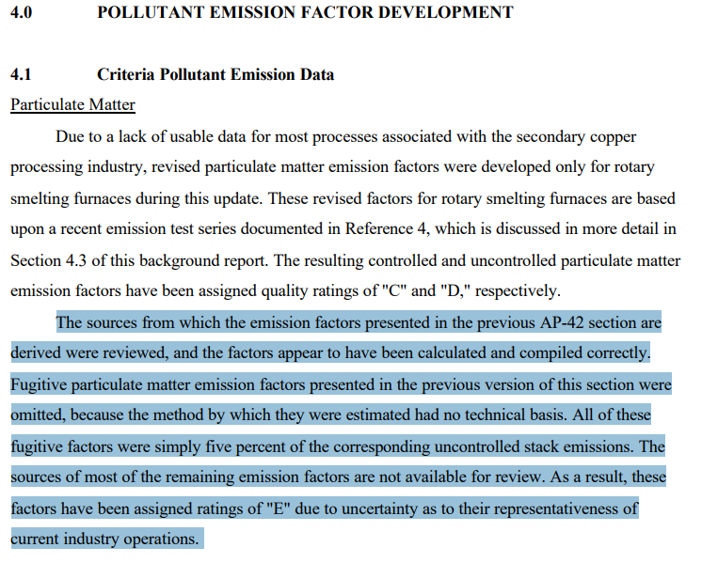
Eletric induction
Copper | None | 3.5 | B | 3.5 | E
 | Baghouse | 0.25 | B | ND | NA
Brass and Bronze | None | 10 | B | 10 | E
 | Baghouse | 3.5 | B | ND | NA
Fugitive Emissions | None | ND | NA | 0.04 | E

$$E=A x EF x (1−\frac{ER}{100})$$
Equação Geral:

 | Onde: E - emissão EF - fator de emissão ER - eficiência de redução de emissão

